Solicitud gráfica
 | Área: | Ciencias Naturales |  |  | Fecha:
 | Grado: | 11
 | Título del tema: | Las disoluciones iónicas |  |  | ¿Cuaderno de estudio o recurso? | Recurso
 | Editor: | Lyz Marcela Bernal Gómez |  |  | Motor del recurso | F6

 | Código guión o recurso: | CN_11_09_REC180 | ← Para determinar este código, visite la hoja de Ayuda
 |  |  |  |  | ESPECIFICACIÓN DE ARCHIVOS A ENTREGAR
Núm. | Archivo Shutterstock o ruta en web | Imagen para: | Tipo | Ubicación de la imagen en el recurso F6 | Nombre imagen SMALL | Tamaño imagen SMALL | Nombre imagen ZOOM | Tamaño imagen ZOOM | Descripción | Observaciones
IMG01 | 125650865 | Recurso F6 | Fotografía | Inicio | CN_11_09_REC180_IMG01.jpg | 350 x 230 px |  |  | 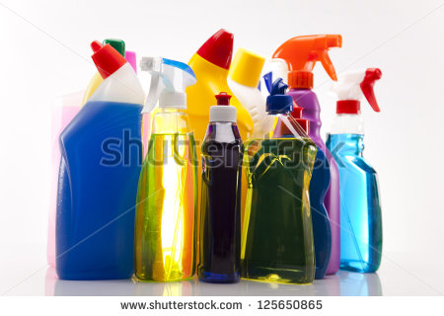
IMG02 | 365906642 | Recurso F6 | Fotografía | Inicio | CN_11_09_REC180_IMG02.jpg | 350 x 230 px |  |  | 
IMG03 | 68777392 y 279878456 | Recurso F6 | Ilustración | Contenido | CN_11_09_REC180_IMG03n.jpg | 320 x 480 px | CN_11_09_REC180_IMG03a.jpg | 800 x 458 px |  | Unificar imágenes
IMG04 | 103268384 | Recurso F6 | Fotografía | Contenido | CN_11_09_REC180_IMG04n.jpg | 320 x 480 px | CN_11_09_REC180_IMG04a.jpg | 800 x 458 px | 
IMG05 | 76393093 | Recurso F6 | Fotografía | Contenido | CN_11_09_REC180_IMG05n.jpg | 320 x 480 px | CN_11_09_REC180_IMG05a.jpg | 800 x 458 px | 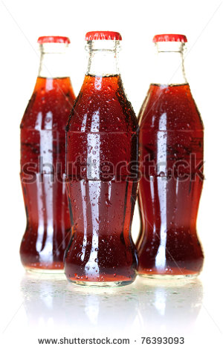
IMG06 | 98155436 y 99768140 | Recurso F6 | Ilustración | Contenido | CN_11_09_REC180_IMG06n.jpg | 320 x 480 px | CN_11_09_REC180_IMG06a.jpg | 800 x 458 px |  | Unificar imágenes
IMG07 | 103396283 | Recurso F6 | Fotografía | Contenido | CN_11_09_REC180_IMG07n.jpg | 320 x 480 px | CN_11_09_REC180_IMG07a.jpg | 800 x 458 px | 
IMG08 | 54513739 y 63254407 | Recurso F6 | Ilustración | Contenido | CN_11_09_REC180_IMG08n.jpg | 320 x 480 px | CN_11_09_REC180_IMG08a.jpg | 800 x 458 px |  | unificar imágenes
IMG09 | 152102630 | Recurso F6 | Fotografía | Contenido | CN_11_09_REC180_IMG09n.jpg | 320 x 480 px | CN_11_09_REC180_IMG09a.jpg | 800 x 458 px | 
IMG10 | 199588697 y 266295785 | Recurso F6 | Ilustración | Contenido | CN_11_09_REC180_IMG10n.jpg | 320 x 480 px | CN_11_09_REC180_IMG10a.jpg | 800 x 458 px |  | Unificar imágenes

